Sheet1
需求确认单
序号 | 图片 | 品名 | 规格（长*宽*高）mm | 数量 | 单价 | 总价 | 说明
1 | 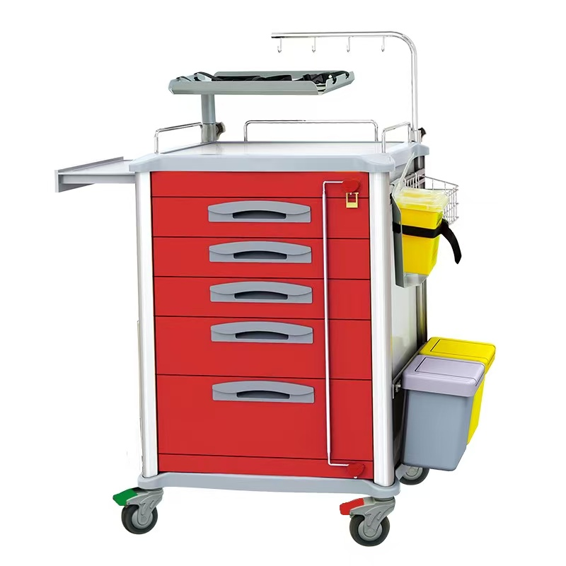 | 抢救车 | JDEQJ/650mm*475mm*970mm | 2 | 3200 | 6400 | 1.规格：（长╳宽╳高）650mm*475mm*970mm 2.304不锈钢板镶面及ABS模具成型台面，台面选用优质ABS原料，厚度40mm,三面304#不锈钢围栏，表面喷涂处理； 3.铝合金型材立柱，表面电泳处理；嵌入式导轨，带有功能槽，可任意增减配件数量，根据医护人员使用习惯配件可自由调节高度和位置， 4.侧板背板为4mm厚铝塑复合板拼装，表层材料为涂装铝板，芯材为聚乙烯塑料；具有耐蚀、耐撞击、防火、防潮、隔热、抗震等功能； 5.车体采用5只镀锌钢板材质抽屉组成，高度分别为3个110mm高抽屉，1个150mm高抽屉；1个178mm高抽屉；底部抽屉做高帮设计，高度不低于168mm；流线型ABS扣手，选用加厚型静音导轨，抽拉顺畅安静，带自锁功能，轨道保证40000次无损，且在中性盐雾条件下120H后，样品表面无明显腐蚀，无红锈。 6.底部采用四只静音防缠绕聚氨酯脚轮，脚轮为两只360度全方位刹车、一只定向轮、一只万向轮，脚轮Φ100mm 7.车体侧面有隐藏式辅助台面，ABS材质，台面有防滑落凹槽，车体承重100KG； 8.采用连杆锁，一键开启所有抽屉
2 | 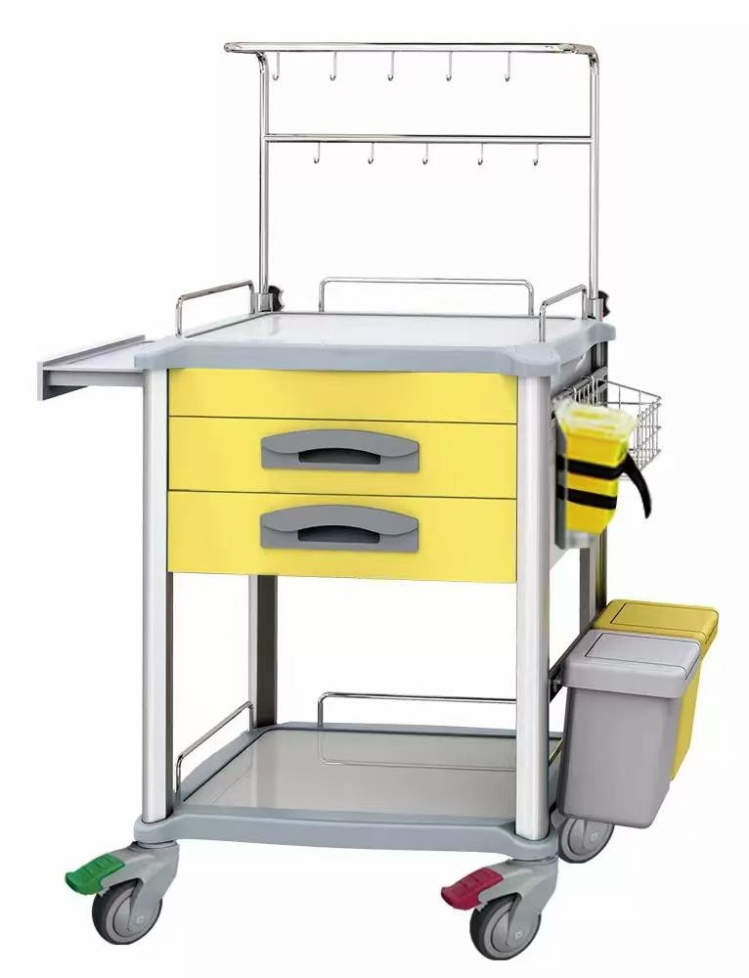 | 治疗车 | JDESE/560mm*475mm*900mm | 1 | 1750 | 1750 | 1.规格：（长╳宽╳高）560mm*475mm*900mm 2.304不锈钢板镶面及ABS模具成型台面，台面选用优质ABS原料，厚度40mm,三面304#不锈钢围栏，表面喷涂处理； 3.铝合金型材立柱，表面电泳处理；嵌入式导轨，带有功能槽，可任意增减配件数量，根据医护人员使用习惯配件可自由调节高度和位置， 4.侧板背板为4mm厚铝塑复合板拼装，表层材料为涂装铝板，芯材为聚乙烯塑料； 5.车体采用2只镀锌钢板材质抽屉组成，高度为3个110mm高抽屉，流线型ABS扣手，选用加厚型静音导轨，抽拉顺畅安静，带自锁功能，轨道保证40000次无损，且在中性盐雾条件下120H后，样品表面无明显腐蚀； 6.底部采用四只静音防缠绕聚氨酯脚轮，脚轮为两只360度全方位刹车、一只定向轮、一只万向轮，脚轮Φ100mm 7.车体侧面有隐藏式辅助台面，ABS材质，台面有防滑落凹槽，整体承重100KG； 8.L型双排输液挂勾高度可调不锈钢输液架。
合计 |  |  |  |  |  | 8150

